Sheet1
ViT Evaluation Report
 | Batch_size | Optimizer | Learning rate | Max epoch | Learning rate decay | Decay Step | Weight Decay lambda | data augmentation | training time (m) | Accuracy
Setting #1 | 16 | Adam | 0.00003 | 1 | Cosine | x | x | x | 12.99 minutes | 98.38%
Setting #2 | 16 | Adam | 0.00003 | 5 | Cosine | x | x | x | 69.44 minutes | 98.70%
Setting #3 | 16 | Adam | 0.00003 | 7 | Cosine | x | x | x | 84.99 minutes | 98.80%
Setting #4 | 16 | Adam | 0.3 | 3 | Cosine | x | x | x | 39.66 minutes | 10.00%
Setting #5 | 16 | Adam | 0.00003 | 3 | Cosine | x | x | x | 39.98 minutes | 98.64%
Setting #5 | 16 | Adam | 0.00001 | 3 | Cosine | x | x | x | 40.38 minutes | 98.58%
add setting...
Validation dataset accuracy plot
Setting #3
Setting #5
Photo (result)
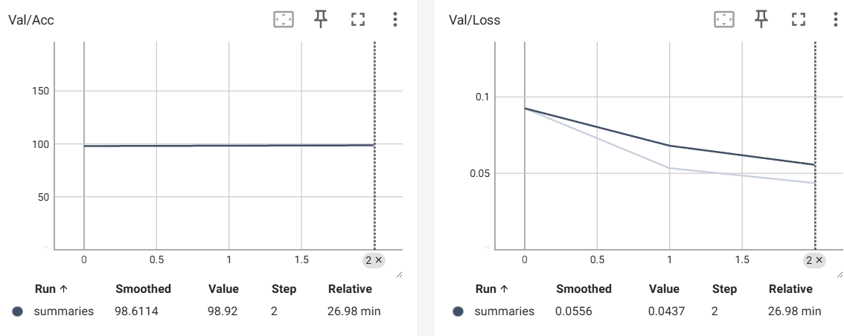 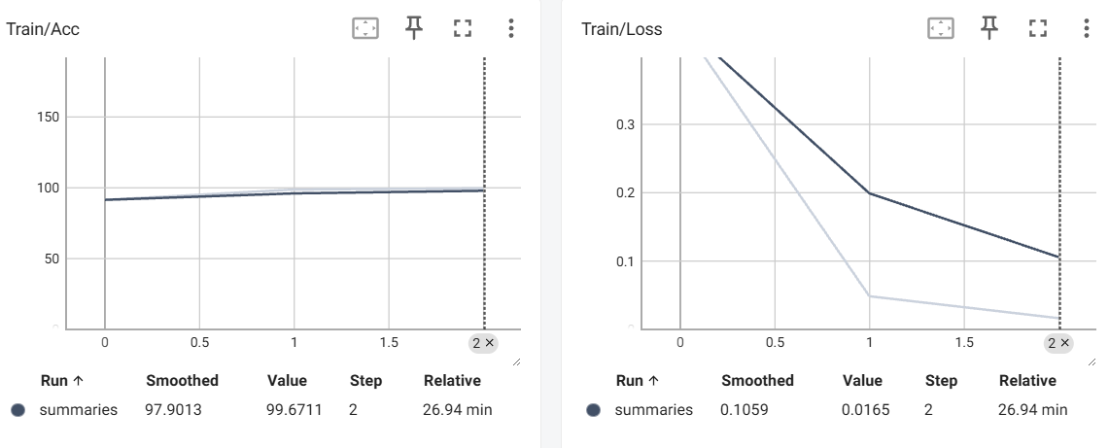 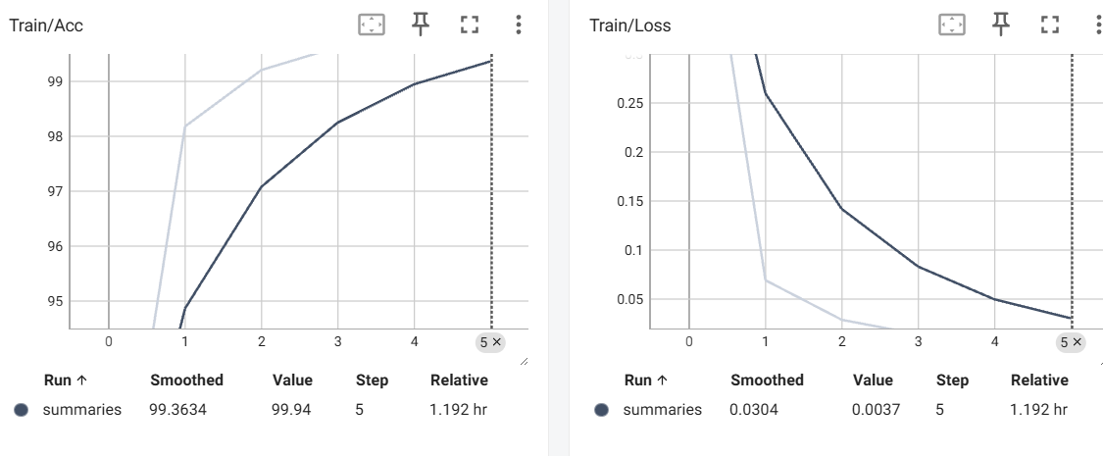 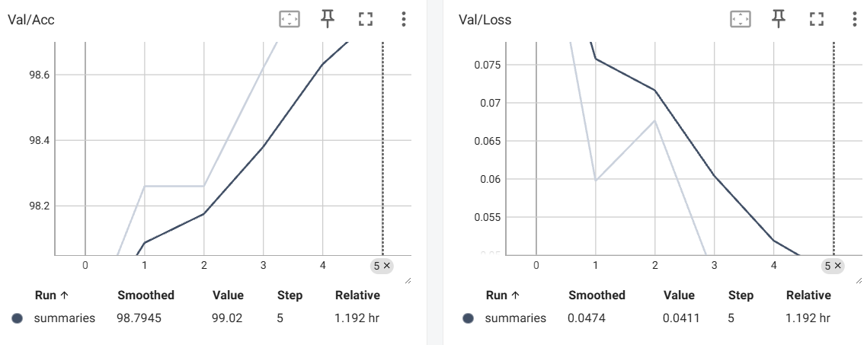 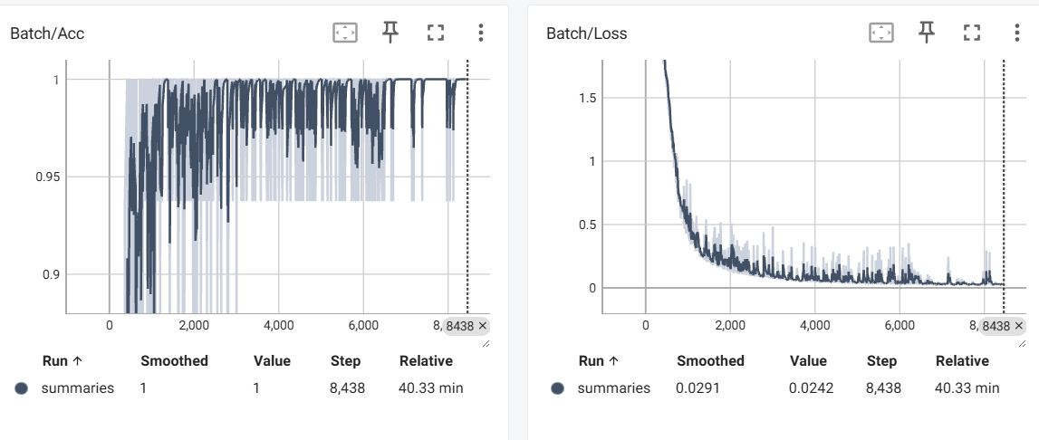 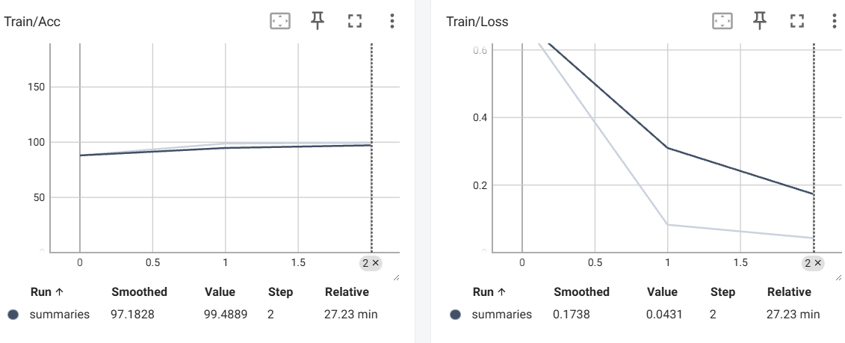 |  |  |  |  |  |  |  | 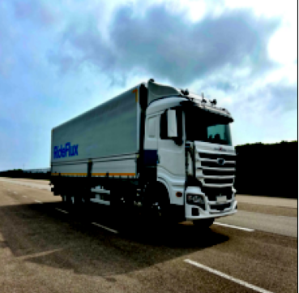
Setting #5

[결과 정리] Setting 1을보아 epoch 수가 적더라도 98%이상의 성능이 준수하게 나옴을 알 수 있고 epoch를 3~5로 늘린다고 해도 큰 성능차이를 보이지는 않는것으로 확인됨 시간과 성능을 고려한다면 3 epoch 정도가 좋은 선택지인 것 같음 epoch를 7정도로 설정하고 다른 하이퍼 파라미터를 조절한다면 99% 이상의 정확도를 도달 할 수 있을 것으로 보임

